Photos
Avant travaux |  | Après travaux
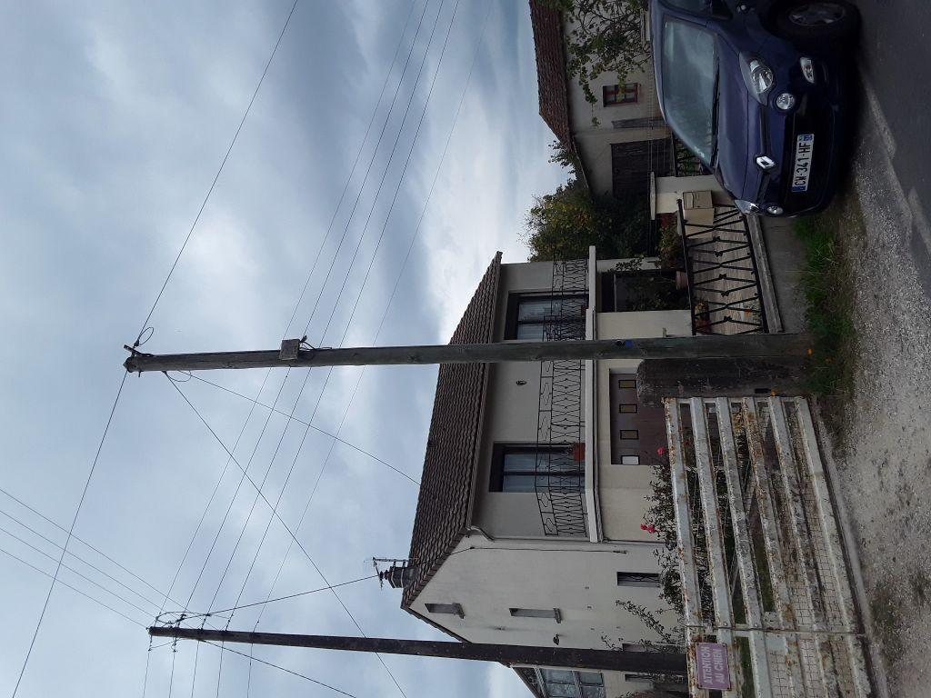 | 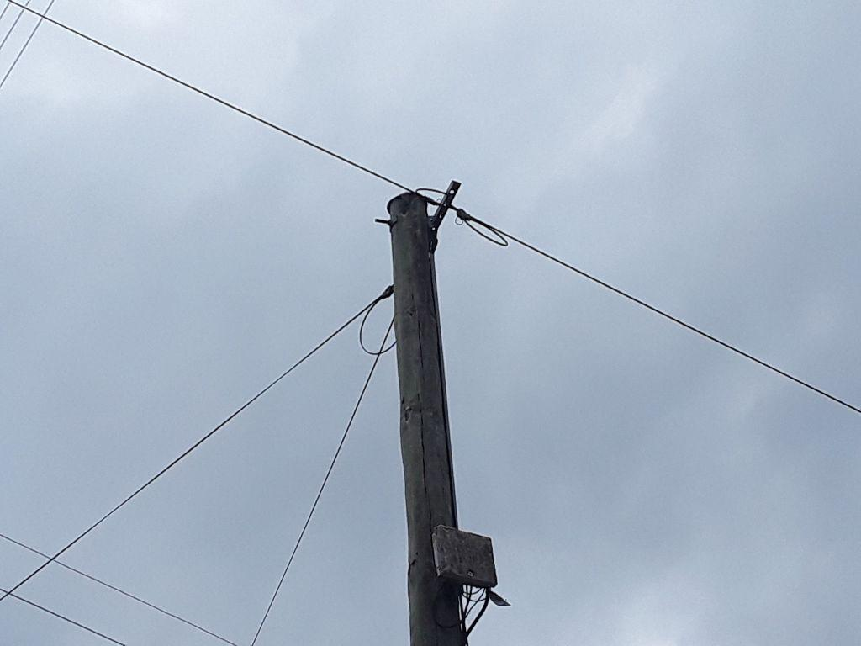
0419673_1.jpg | 0419673_2.jpg

